画面詳細
プロジェクト名 |  |  | システム名 |  | 画面レイアウト設計書 |  |  |  |  |  |  |  | 作成者 |  | 作成日 |  | 更新者 |  | 更新日
体験型Java研修 |  |  | LMS学習管理システム |  | レポート詳細画面 |  |  |  |  |  |  |  | 臼井 |  | 2021-04-02 |  | 臼井 |  | 2021-06-02

 | 画面イメージ
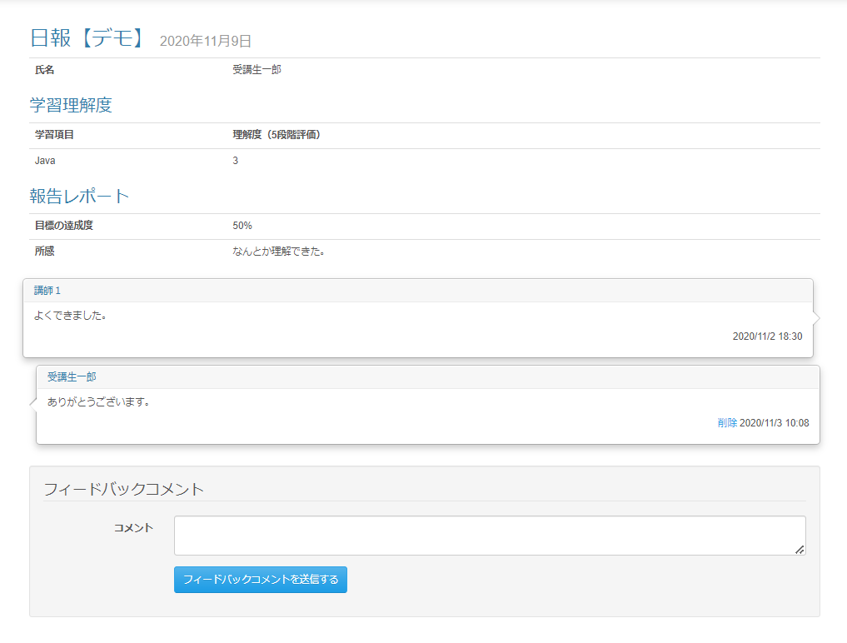

 |  | 削除確認ダイアログ |  |  |  |  | 送信確認ダイアログ

 | Task.23 フィードバックコメント登録のモーダル化・フィードバックコメントの修正・戻るボタンの追加後
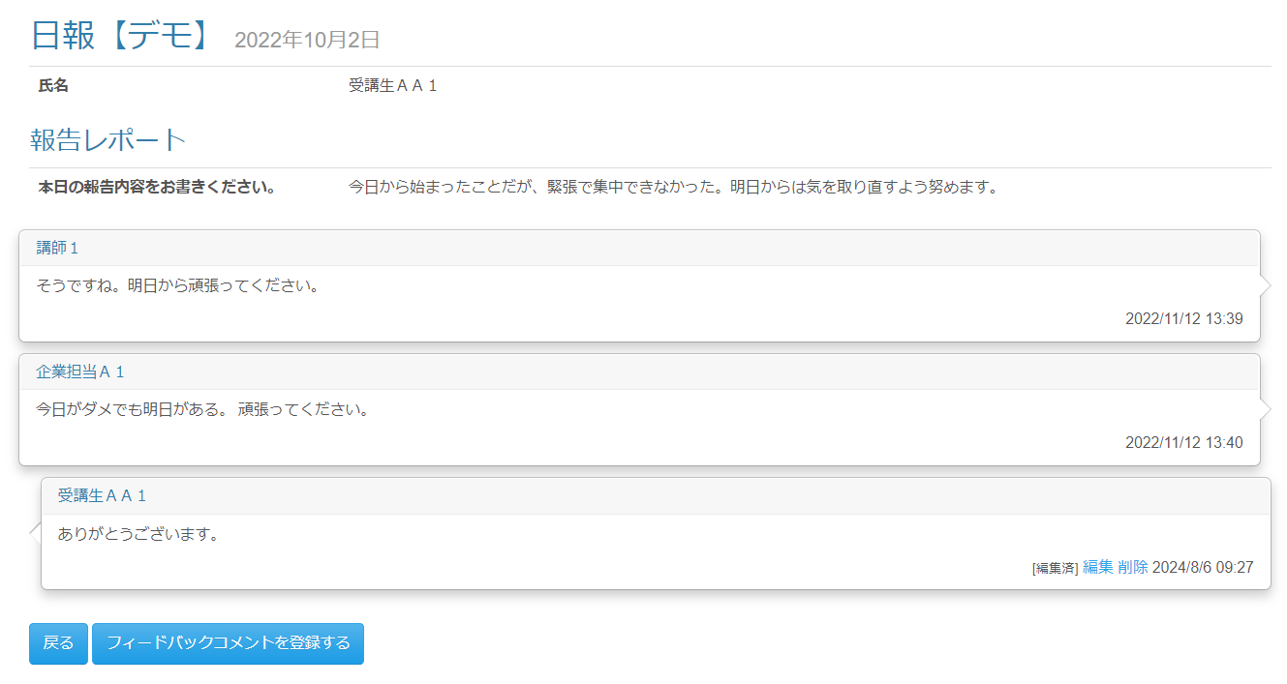

 |  |  |  |  |  |  |  |  |  |  |  |  | Task.23 フィードバックコメントモーダル
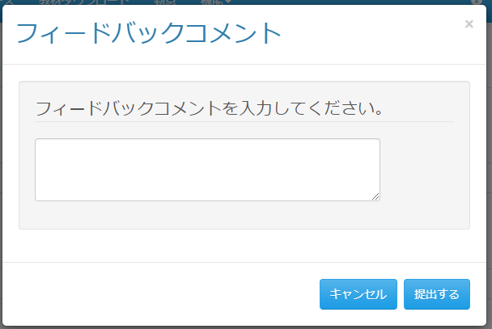

 | 画面表示項目
 | No | 項目名 |  |  | データ元 |  |  |  |  | 備考 |  |  |  |  |  |  |  | 権限ごとの 表示可否
 |  |  |  |  | テーブル名 |  |  | フィールド |  |  |  |  |  |  |  |  |  | 受 | 講 | 企 | 管 | 育
 | レポート
 | 1 | タイトル |  |  | m_daily_report |  |  | report_name |  | レポート名をタイトルとして表示 |  |  |  |  |  |  |  | ○ | ○ | ○ | ○
 | 2 | 日付 |  |  | t_daily_report_submit |  |  | date |  | yyyy年m月d日 |  |  |  |  |  |  |  | ○ | ○ | ○ | ○
 | 3 | 氏名 |  |  | m_user |  |  | user_name |  |  |  |  |  |  |  |  |  | ○ | ○ | ○ | ○
 | 学習理解度 ※日報マスタ．学習理解度フラグが1の場合のみ表示。日報マスタ．学習理解度項目数に応じて学習理解度の行を追加。
 | 4 | 理解度（〇段階評価） |  |  | m_daily_report |  |  | inteligibility_num |  | 列タイトルのカッコ内の数字 |  |  |  |  |  |  |  | ○ | ○ | ○ | ○
 | 5 | 項目名 |  |  | t_intelligibility |  |  | field_name |  |  |  |  |  |  |  |  |  | ○ | ○ | ○ | ○
 | 6 | 理解度(値) |  |  | t_intelligibility |  |  | field_value |  |  |  |  |  |  |  |  |  | ○ | ○ | ○ | ○
 | 報告レポート ※未登録時の場合は非表示。複数ある場合は表組で表示。
 | 7 | 項目名 |  |  | m_daily_report_detail |  |  | field_name |  |  |  |  |  |  |  |  |  | ○ | ○ | ○ | ○
 | 8 | レポート内容 |  |  | m_daily_report_detail |  |  | content |  | ソースの改行コードをHTMLの改行として表示 |  |  |  |  |  |  |  | ○ | ○ | ○ | ○
 | 投稿済みフィードバックコメント ※フィードバックがある場合のみ表示。
 | 9 | 左吹き出し（◁）／右吹き出し（▷） |  |  | - |  |  | - |  | (※1) の条件が成立する場合、左吹き出し。成立しない場合、右吹き出し。 |  |  |  |  |  |  |  | ○ | ○ | ○ | ○
 | 10 | フィードバックユーザー |  |  | m_user |  |  | user_name |  |  |  |  |  |  |  |  |  | ○ | ○ | ○ | ○
 | 11 | フィードバックコメント |  |  | t_daily_report_fb |  |  | content |  |  |  |  |  |  |  |  |  | ○ | ○ | ○ | ○
 | 12 | 最終更新日付 |  |  | t_daily_report_fb |  |  | last_modified_date |  | yyyy/M/d hh:mm形式 |  |  |  |  |  |  |  | ○ | ○ | ○ | ○
 | 13 | [編集済] |  |  | - |  |  | - |  | (※1) の条件が成立し、かつフィードバックコメントが更新されている場合のみ表示 |  |  |  |  |  |  |  | ○ | ○ | ○ | ○ |  | Task.23
 | 14 | 『編集』リンク |  |  | - |  |  | - |  | (※1) の条件が成立する場合のみ表示 |  |  |  |  |  |  |  | ○ | ○ | ○ | ○ |  | Task.23
 | 15 | 『削除』リンク |  |  | - |  |  | - |  | (※1) の条件が成立する場合のみ表示 |  |  |  |  |  |  |  | ○ | ○ | ○ | ○
 | フッター
 | 16 | フィードバックコメント |  |  | - |  |  | - |  |  |  |  |  |  |  |  |  | ○ | ○ | ○ | ○ |  | Task.23で削除
 | 17 | 『コメント』テキストエリア |  |  | t_daily_report_fb |  |  | content |  |  |  |  |  |  |  |  |  | ○ | ○ | ○ | ○ |  | Task.23で削除
 | 18 | 『フィードバックコメントを送信する』ボタン |  |  | - |  |  | - |  |  |  |  |  |  |  |  |  | ○ | ○ | ○ | ○
 | 19 | 『戻る』ボタン |  |  | - |  |  | - |  |  |  |  |  |  |  |  |  | ○ | ○ | ○ | ○ |  | Task.23
 | フィードバックコメントモーダル |  |  |  |  |  |  |  |  |  |  |  |  |  |  |  |  |  |  |  |  |  | Task.23
 | 20 | モーダルタイトル |  |  | - |  |  | - |  | 「フィードバックコメント」 |  |  |  |  |  |  |  | ○ | ○ | ○ | ○
 | 21 | メッセージ |  |  | - |  |  | - |  | 「フィードバックコメントを入力してください。」 |  |  |  |  |  |  |  | ○ | ○ | ○ | ○
 | 22 | 『コメント』テキストエリア |  |  | - |  |  | - |  |  |  |  |  |  |  |  |  | ○ | ○ | ○ | ○
 | 23 | 『キャンセル（フィードバックコメントモーダル）』ボタン |  |  | - |  |  | - |  |  |  |  |  |  |  |  |  | ○ | ○ | ○ | ○
 | 24 | 『提出する（フィードバックコメントモーダル）』ボタン |  |  | - |  |  | - |  |  |  |  |  |  |  |  |  | ○ | ○ | ○ | ○
 | 削除確認ダイアログ
 | 25 | ダイアログタイトル |  |  | - |  |  | - |  | 「○○の内容」 |  |  |  |  |  |  |  | ○ | ○ | ○ | ○
 | 26 | メッセージ |  |  | - |  |  | - |  | 「削除します。よろしいですか？」 |  |  |  |  |  |  |  | ○ | ○ | ○ | ○
 | 27 | 『OK（削除確認ダイアログ）』ボタン |  |  | - |  |  | - |  |  |  |  |  |  |  |  |  | ○ | ○ | ○ | ○
 | 28 | 『キャンセル（削除確認ダイアログ）』ボタン |  |  | - |  |  | - |  |  |  |  |  |  |  |  |  | ○ | ○ | ○ | ○
 | 送信確認ダイアログ
 | 29 | ダイアログタイトル |  |  | - |  |  | - |  | 「○○の内容」 |  |  |  |  |  |  |  | ○ | ○ | ○ | ○
 | 30 | メッセージ |  |  | - |  |  | - |  | 「送信します。よろしいですか？」 |  |  |  |  |  |  |  | ○ | ○ | ○ | ○
 | 31 | 『OK（送信確認ダイアログ）』ボタン |  |  | - |  |  | - |  |  |  |  |  |  |  |  |  | ○ | ○ | ○ | ○
 | 32 | 『キャンセル（送信確認ダイアログ）』ボタン |  |  | - |  |  | - |  |  |  |  |  |  |  |  |  | ○ | ○ | ○ | ○
 | (※1) フィードバック情報.LMSユーザーＩＤとログインユーザー．ＬＭＳユーザーＩＤが一致する場合。

 | 入力パラメータ
 | No | 項目名 |  | 物理名 |  | コントロール |  |  | FORMクラスの入力チェック |  |  |  |  | 送信 方法 |  | 備考
 |  |  |  |  |  |  |  |  | 必須 | 桁数 | 最大値 | 最小値 | その他
 | 『編集』リンク押下 |  |  |  |  |  |  |  |  |  |  |  |  |  |  |  |  |  |  | Task.23
 | - | なし |  | - |  | - |  |  | - | - | - | - | - | -
 | 『削除』リンク押下
 | - | なし |  | - |  | - |  |  | - | - | - | - | - | -
 | 『フィードバックコメントを送信する』ボタン押下 |  |  |  |  |  |  |  |  |  |  |  |  |  |  |  |  |  |  | Task.23
 | - | なし |  | - |  | - |  |  | - | - | - | - | - | -
 | 『キャンセル（フィードバックコメントモーダル）』ボタン押下 |  |  |  |  |  |  |  |  |  |  |  |  |  |  |  |  |  |  | Task.23
 | - | なし |  | - |  | - |  |  | - | - | - | - | - | -
 | 『提出する（フィードバックコメントモーダル）』ボタン押下 |  |  |  |  |  |  |  |  |  |  |  |  |  |  |  |  |  |  | Task.23
 | - | なし |  | - |  | - |  |  | - | - | - | - | - | -
 | 『OK（削除確認ダイアログ）』ボタン押下
 | 1 | 日報フィードバックコメントID |  | dailyReportFbId |  | hidden |  |  | - | - | - | - | - | POST
 | 2 | 日報提出ID |  | dailyReportSubmitId |  | hidden |  |  | - | - | - | - | - | POST
 | 『キャンセル（削除確認ダイアログ）』ボタン押下
 | - | なし |  | - |  | - |  |  | - | - | - | - | - | -
 | 『OK（送信確認ダイアログ）』ボタン押下
 | 3 | 日報フィードバックコメントID |  | dailyReportFbId |  | hidden |  |  | - | - | - | - | - | POST |  | 更新の場合のみ |  |  |  | Task.23
 | 4 | 日報提出ID |  | dailyReportSubmitId |  | hidden |  |  | - | - | - | - | - | POST
 | 5 | コメント |  | content |  | テキストエリア |  |  | ○ | 1000 | - | - | - | POST
 | 『キャンセル（送信確認ダイアログ）』ボタン押下
 | - | なし |  | - |  | - |  |  | - | - | - | - | - | -
 | 『戻る）』ボタン押下 |  |  |  |  |  |  |  |  |  |  |  |  |  |  |  |  |  |  | Task.23
 | - | なし |  | - |  | - |  |  | - | - | - | - | - | -

